imagenFicha22
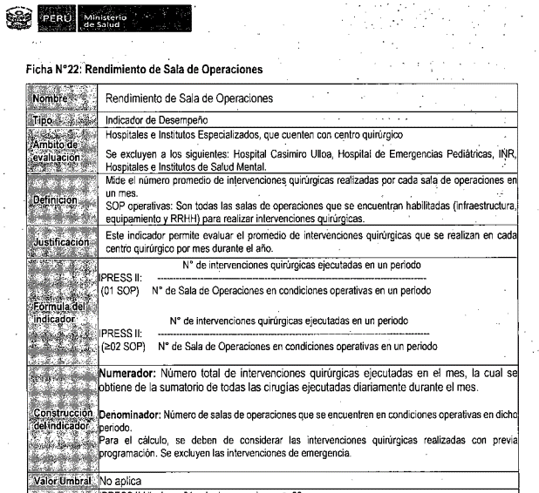
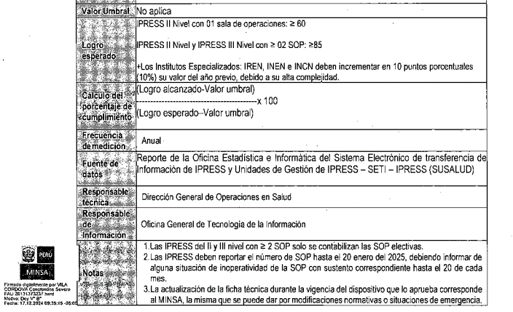

https://app.powerbi.com/view?r=eyJrIjoiZDRmNWZhYTYtYjA0Mi00N2FhLWI4ODQtMWI0NjdkNDIwNDc5IiwidCI6Ijc5MDVjMWZjLTkzM2MtNDUyYS04YjgzLWIyZTU2NDU1ZDE2YSIsImMiOjR9

